CollectiveAccess
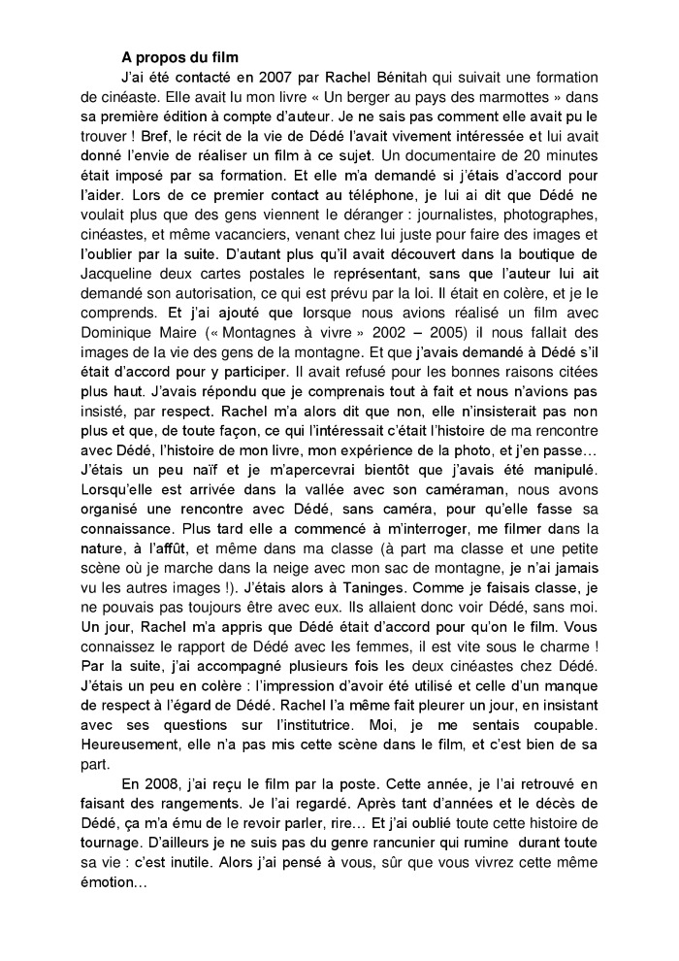
Image | Object | Description | Date
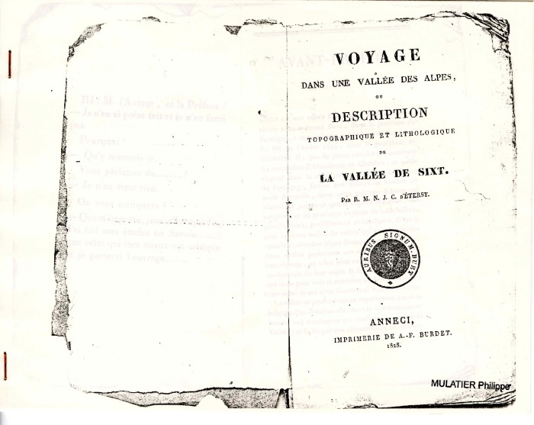 | "Voyage dans une vallée des Alpes" ou "Description topographique et lithologique de la vallée de Sixt" par R.M.N.J.C. d'Etersy (1-005) | "Voyage dans une vallée des Alpes" ou "Description topographique et lithologique de la vallée de Sixt" par R-M-N-J-C d'Etersy
 | Histoire du film de Rachel Bénitah sur Dédé Tonkin par Philippe Mulatier (1-006) | Histoire du film de Rachel Bénitah sur Dédé Tonkin par Philippe Mulatier
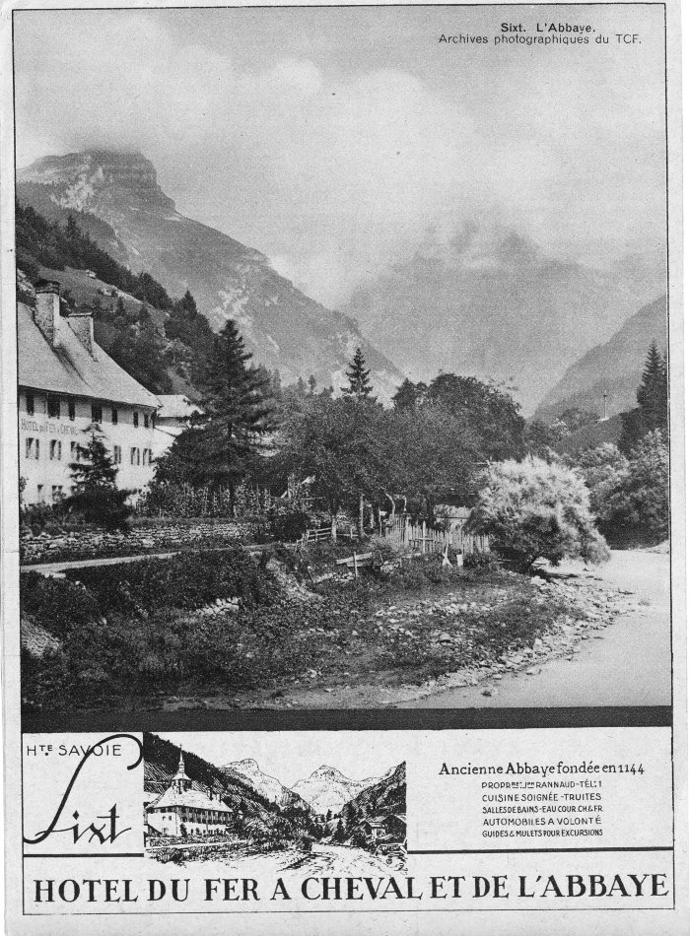
 | Affiches sur Sixt-fer-à-Cheval (10-017) | Affiches sur Sixt-fer-à-Cheval L'hotel du Fer à Cheval et de l'abbaye.
 | Photo du déneigement au Fer à Cheval (12-019) | Photo du déneigement au Fer à Cheval
 | Photos de la construction de la centrale hydroélectrique de Fauffemagne, 1976 (12-047) | Photos de la construction de la centrale hydroélectrique de Fauffemagne d'avril à octobre 1976
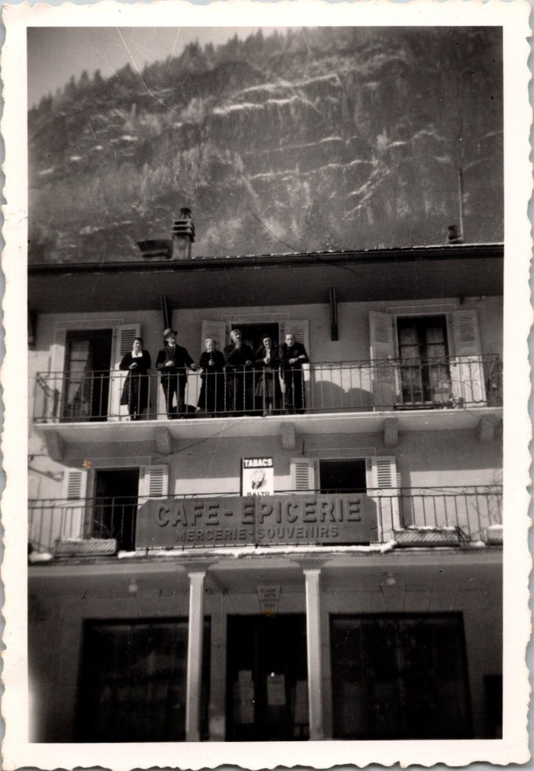
 | Photo de groupe au dessus du Café-épicerie Soudant (12-053) | Photo de groupe au dessus du Café-épicerie Soudant
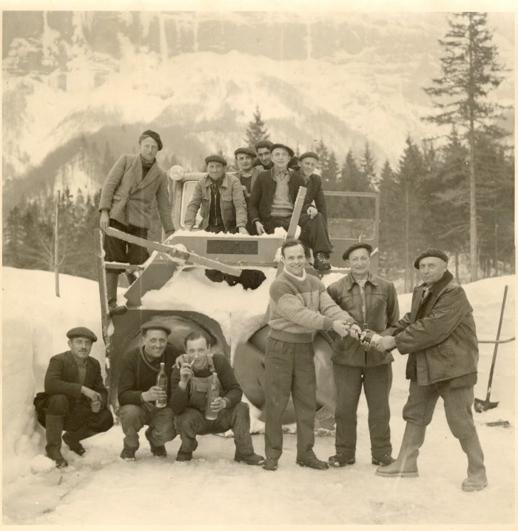 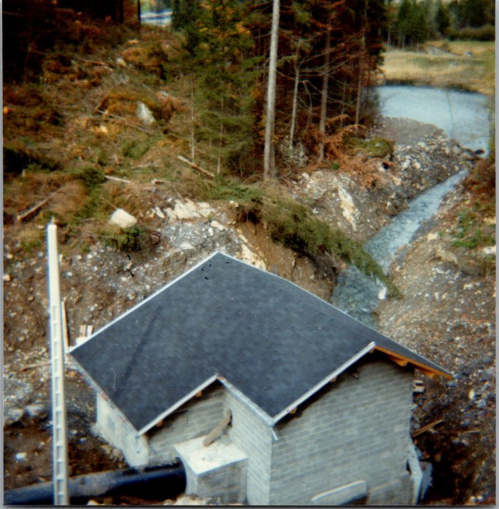 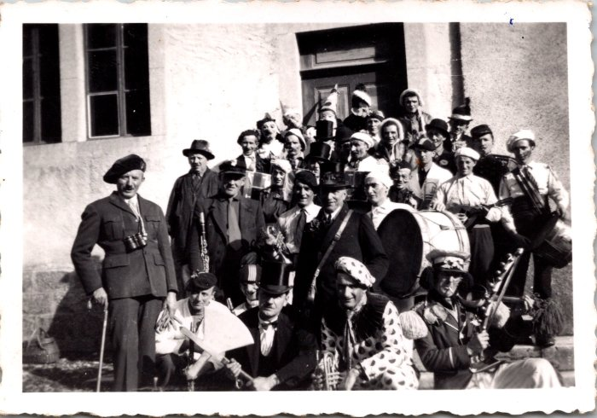 | Photo de groupe au carnaval de 1948 (12-054) | Photo de groupe au carnaval de 1948
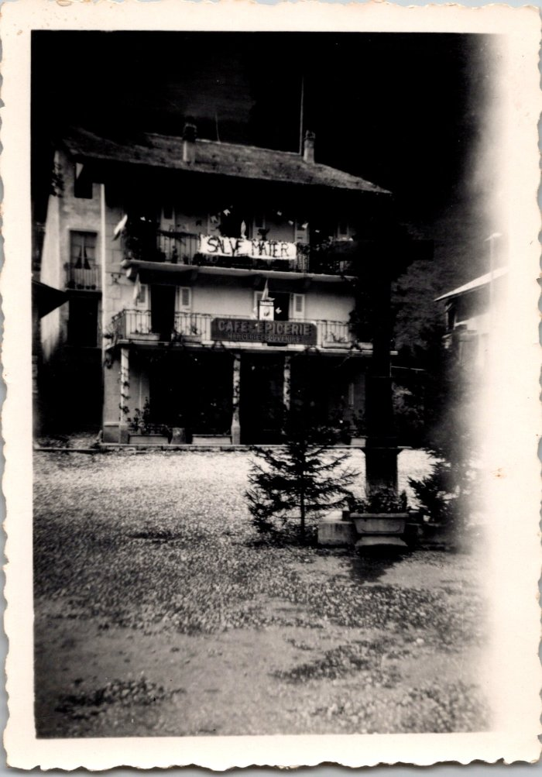
 | Le Café - Epicerie Soudant (12-059) | Le Café - Epicerie Soudant
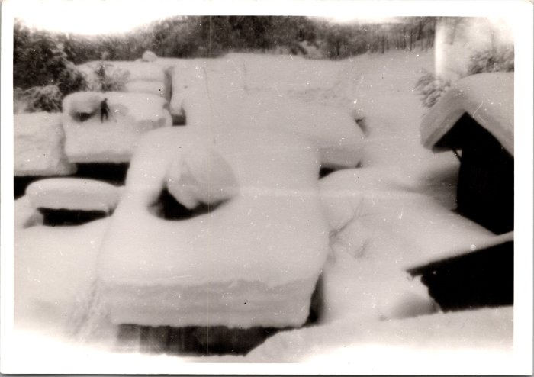 | Déneigement des toits au Frénalay, février 1968 (12-064) | Déneigement des toits au Frénalay, février 1968
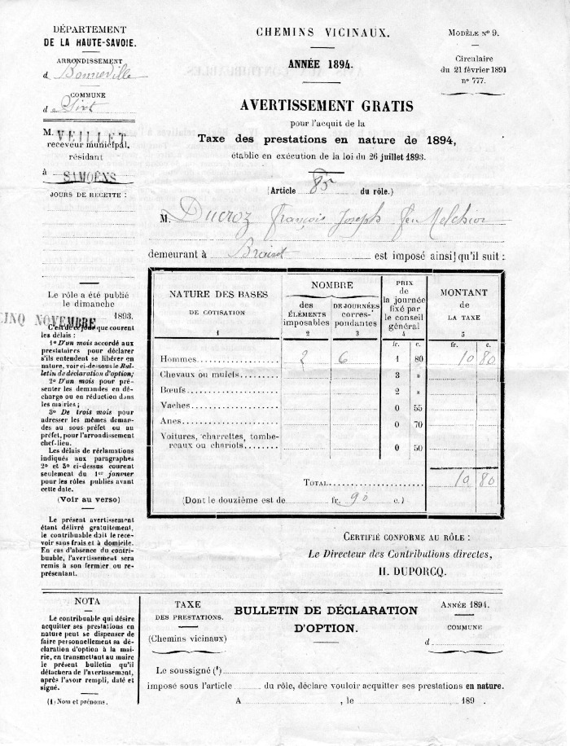
 | Chemins Vicinaux (14-001) | Taxe des prestations en nature pour un chemin vicinal en 1894 pour Ducroz François Joseph feu Melchior habitant au Brairet.
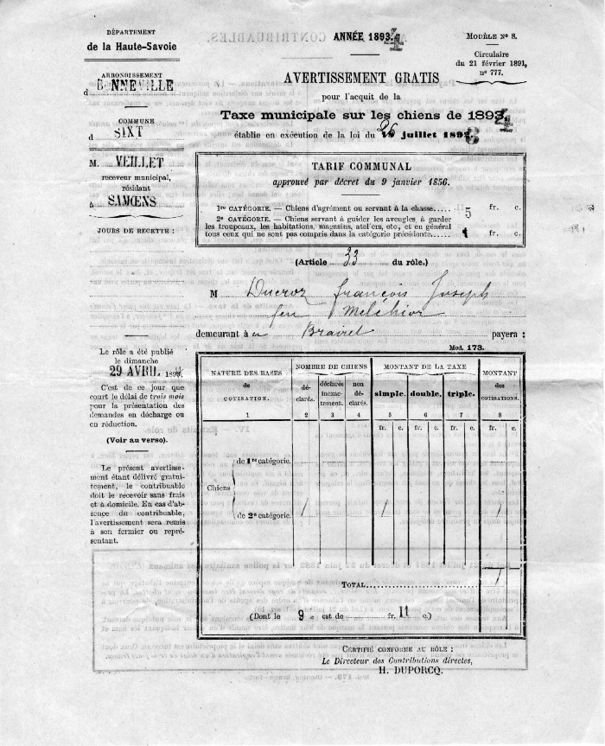
 | Taxe municipale sur les chiens, 1894 (14-005) | Taxe municipale sur les chiens datant du 29 avril 1894 pour Ducroz François Joseph feu Melchior demeurant au Brairet. Le tarif communal étant de 5 francs par chien (pour des chiens de 1ère catégorie soit d'agrément ou pour la chasse).
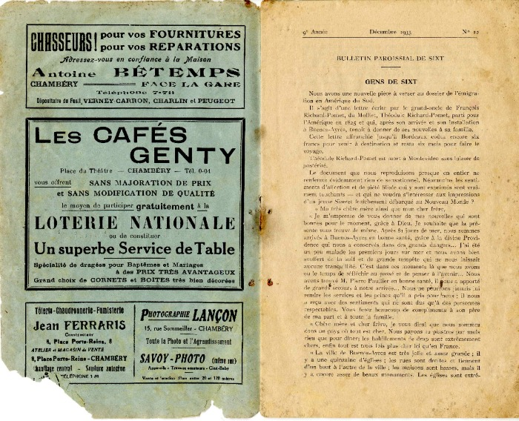 | Extrait d'un bulletin paroissial 1935 (15-001) | Extrait d'un bulletin paroissial de Sixt datant de décembre 1935. Article portant sur les lettres de Théodule Richard-Pomet, grand-oncle de François Richard-Pomet du Molliet parti en Amérique du Sud à Buenos-Aires et accueillit par M Pierre Paullier.
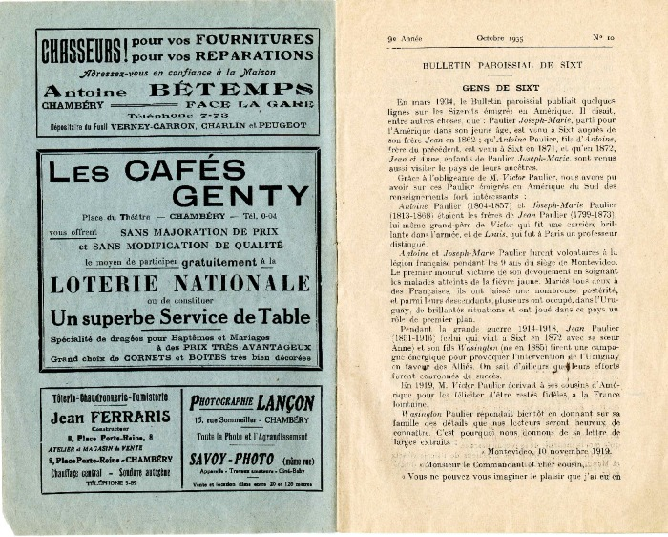 | Extrait d'un bulletin paroissial 1935 (15-002) | Extrait d'un bulletin paroissial datant d'octobre 1935. Article portant sur les sizerets (Paulier) émigrés en Amérique du Sud, Argentine rapportant les nouvelles.
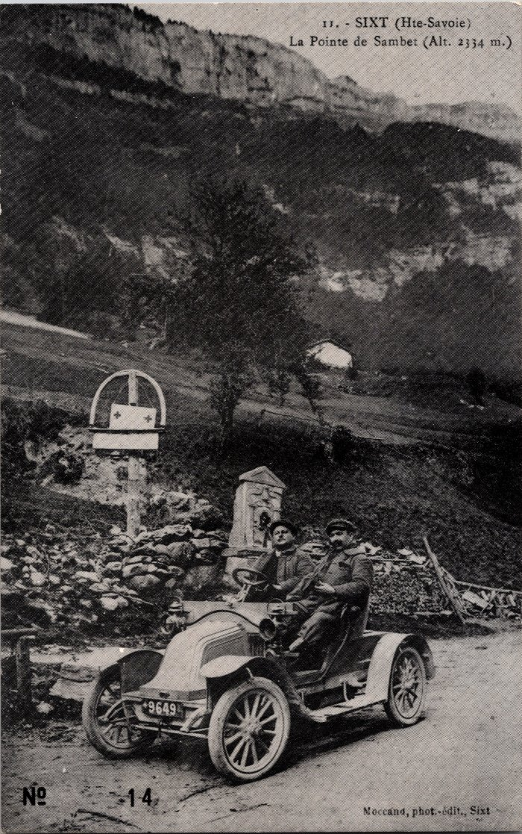
 | Photo à Nambride devant la Pointe de Sambet (2-017) | Photo à Nambride devant la Pointe de Sambet
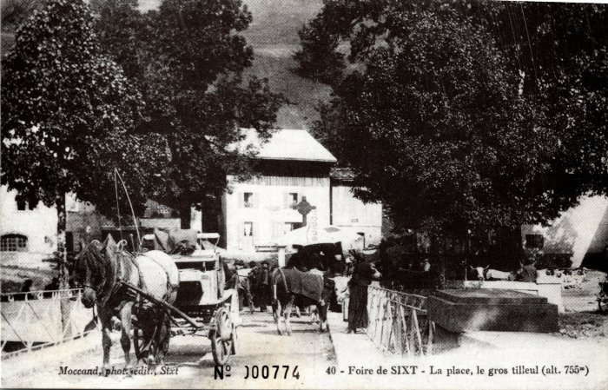 | La Foire de Sixt sur la Place (2-035) | La Foire de Sixt sur la Place
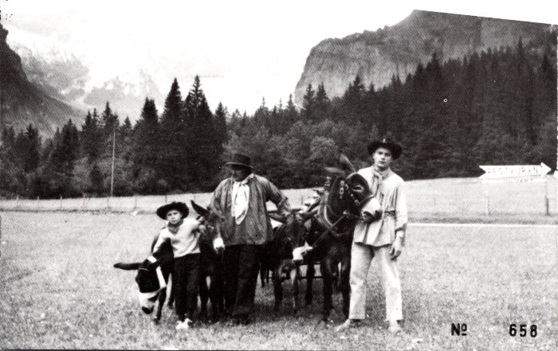 | Photo avec les ânes au Fer à Cheval (2-047) | Photo avec les ânes au Fer à Cheval
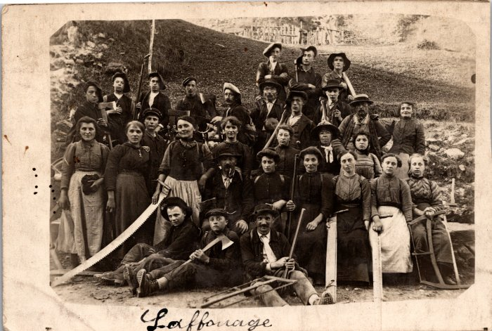 | L'affouage en 1914 (2-067) | "L'affouage" est l'abattage du bois des communes qui délivraient des lots pour subvenir aux besoins des habitants. Chaque famille tirait au sort un numéro puis allait abattre le bois désigné, il était donné 2 moules de bois par famille. Cette photo est particulière puisqu'elle a été prise en temps de guerre et c'était donc les femmes et les enfants qui s'occupaient de cette corvée.
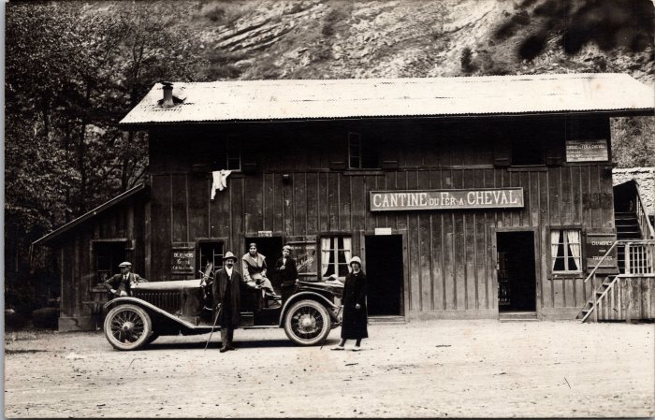 | Photo devant la Cantine du Fer à Cheval (2-1536) | Photo devant la Cantine du Fer à Cheval
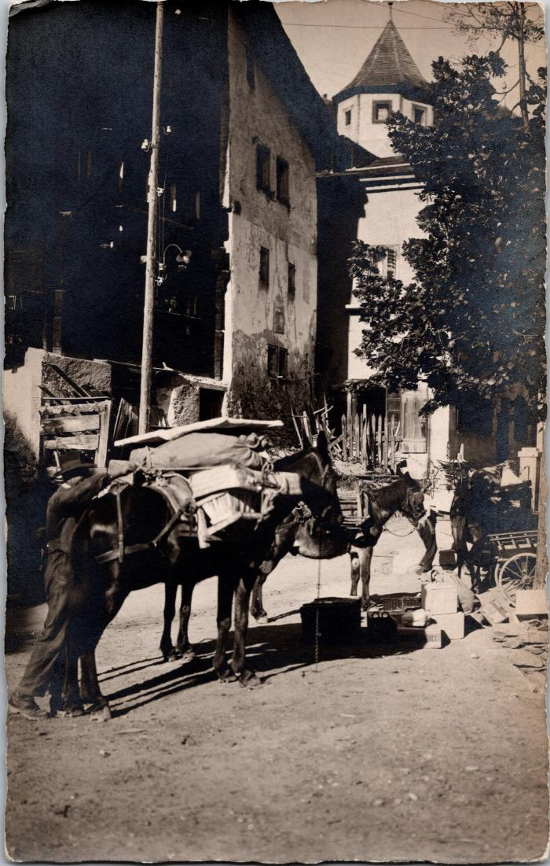
 | Départ des ânes pour le Fer-à-Cheval (2-1560) | Départ des ânes pour le Fer-à-Cheval
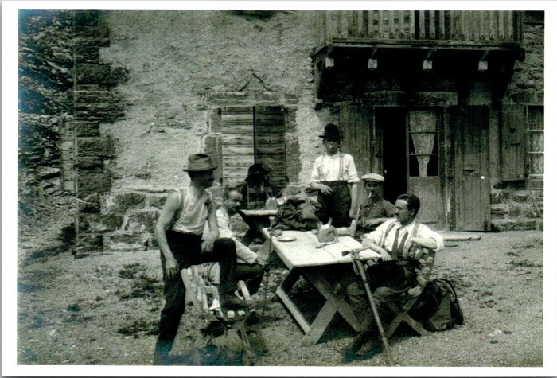 | Photo de montagnards revenus au village (2-1626) | Photo de montagnards revenus au village
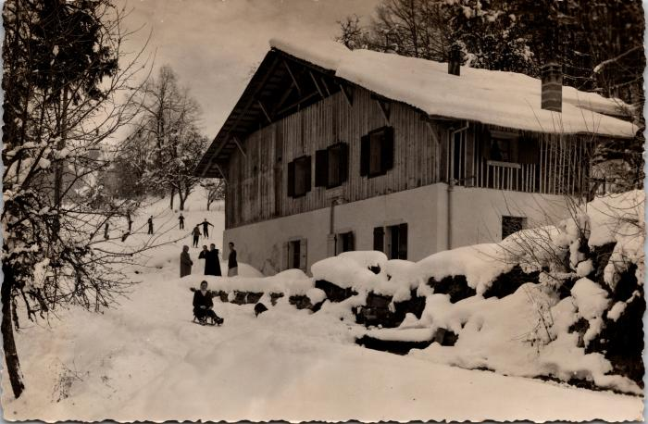 | L'hiver à Sixt, ski et luge - 1948 (2-1644) | L'hiver à Sixt, ski et luge - 1948
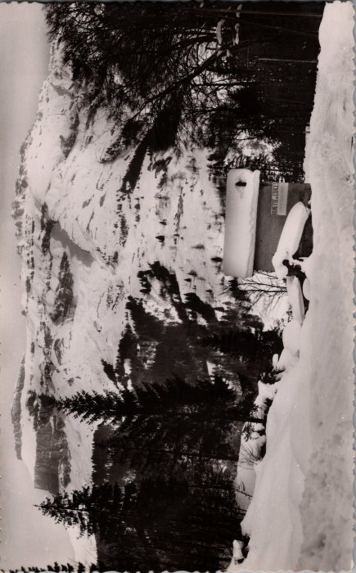 | Photo de la buvette des Gorges (2-1764) | Photo de la buvette des Gorges
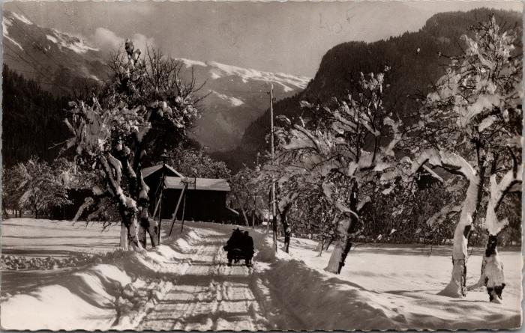 | La route de Samoëns sur la luge, années 60 (2-1830) | La route de Samoëns sur la luge, années 60
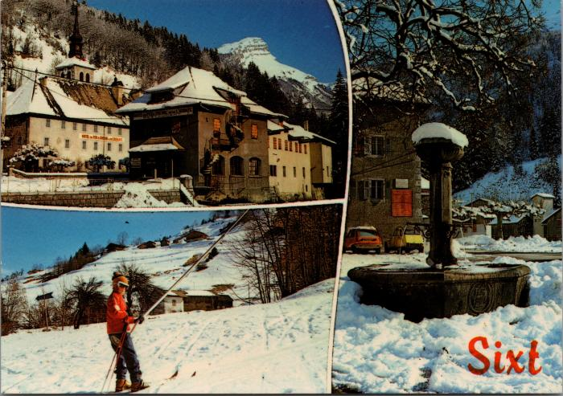 | Cartes postales de Sixt l'hiver (2-2030) | Cartes postales de Sixt l'hiver
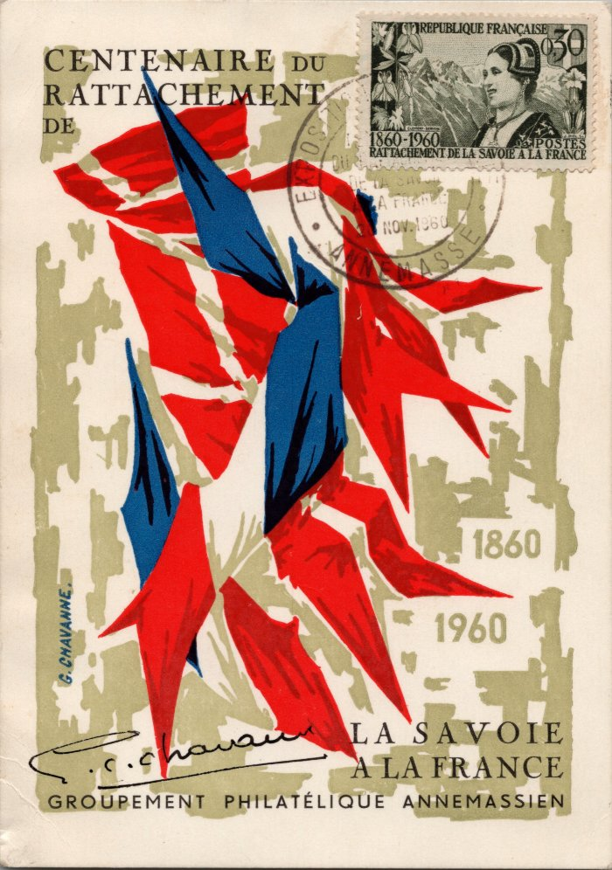
 | Carte postale pour le centenaire du rattachement de la Savoie à la France (2-2296) | Carte postale pour le centenaire du rattachement de la Savoie à la France 1860-1960
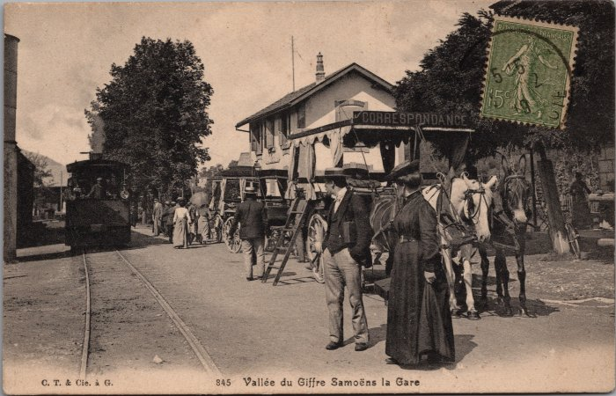 | Photos à la gare de Samoëns (2-2578) | Photos à la gare de Samoëns, correspondance en calèche
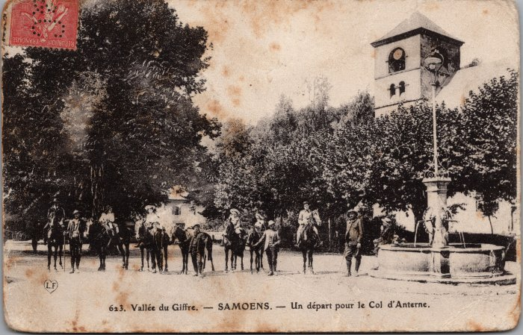 | Photo avant le départ pour le col d’Anterne à cheval à Samoens (2-3000) | Photo avant le départ pour le col d’Anterne à cheval à Samoens
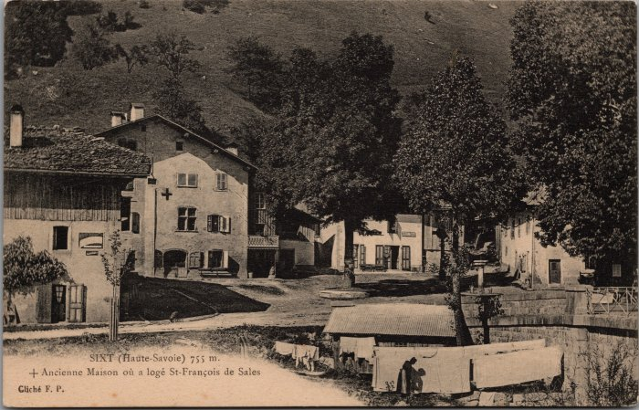 | L'ancienne Maison où a logé St François de Sales à Sixt (2-3079) | L'ancienne Maison où a logé St François de Sales à Sixt
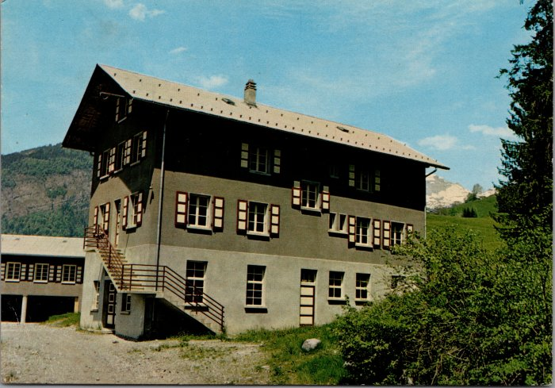 | Cartes postales de la Colonie "Vaillance & Sourire" à Salvagny (2-3142) | Cartes postales de la Colonie "Vaillance & Sourire" à Salvagny
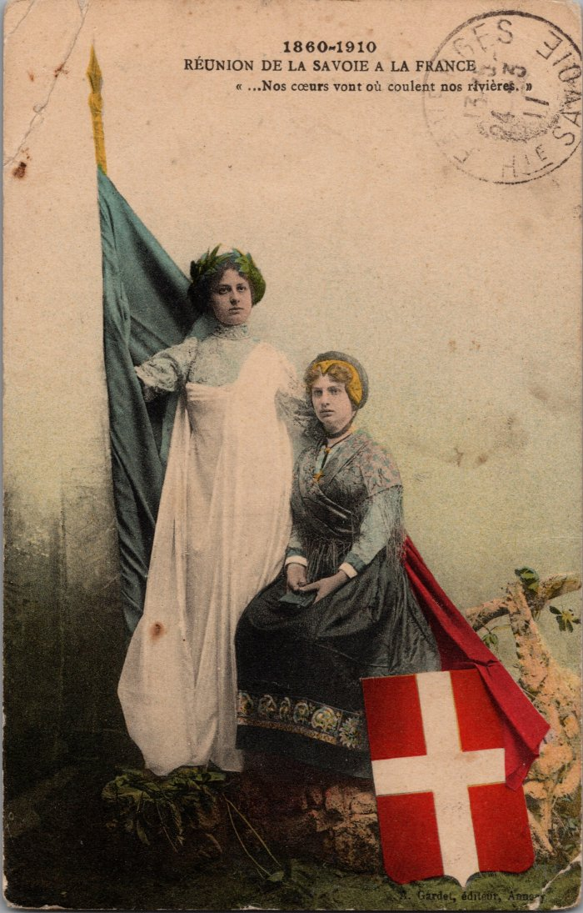
 | Carte postale "Réunion de la Savoie à la France" (2-3252) | Carte postale "Réunion de la Savoie à la France" 1860-1910
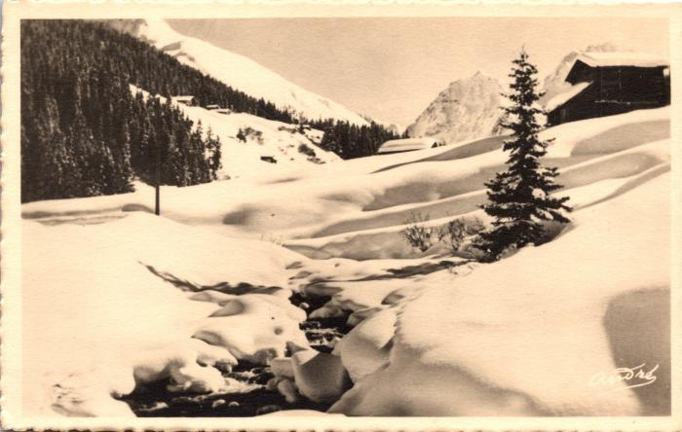 | Carte postale de Sixt l'hiver (2-332) | Carte postale de Sixt l'hiver
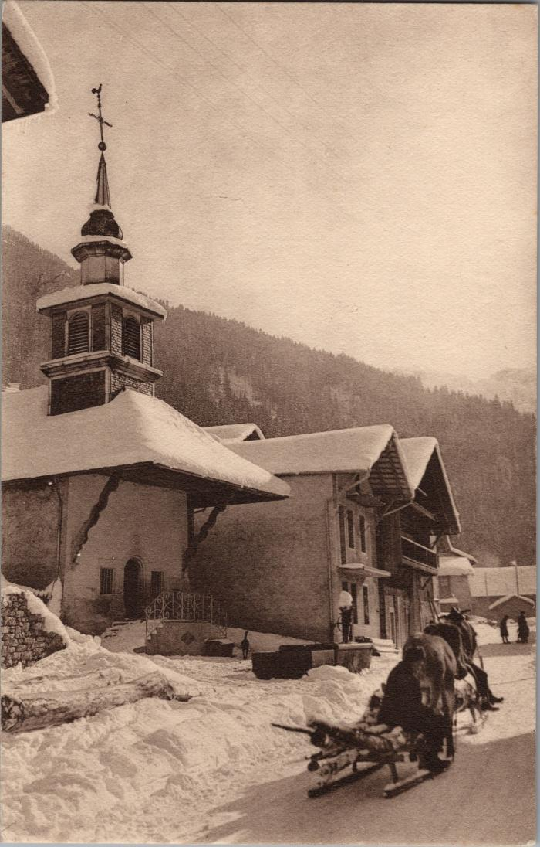
 | Coupe de bois sur la luge tirée par le cheval devant la chapelle de Salvagny (2-3322) | Coupe de bois sur la luge tirée par le cheval devant la chapelle de Salvagny
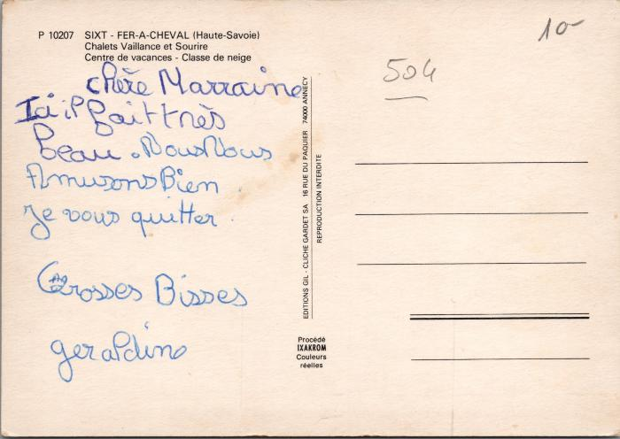 | La colonie "Vaillance et Sourire" à Salvagny (2-3500) | La colonie "Vaillance et Sourire" à Salvagny
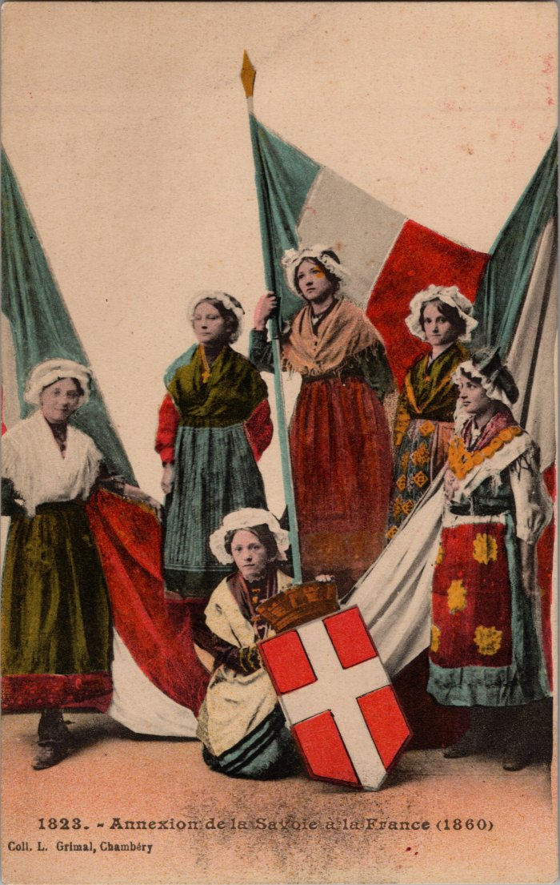
 | Annexion de la Savoie à la France (2-3639) | Carte postale représentant l'annexion de la Savoie à la France
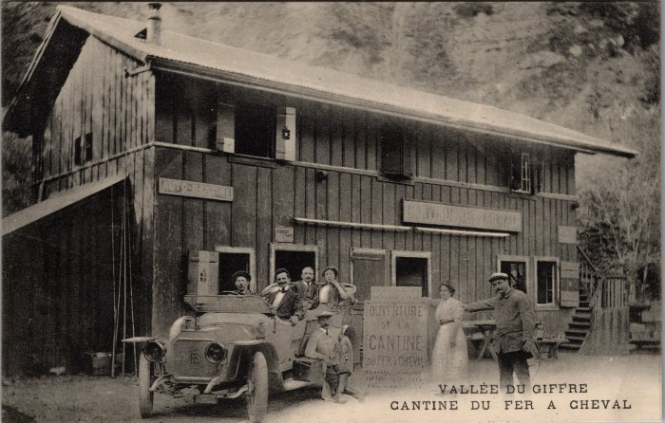 | Photo de l'ouverture de la Cantine du Fer-à-Cheval le 13 aout 1989 (2-3683) | Photo de l'ouverture de la Cantine du Fer-à-Cheval le 13 aout 1989
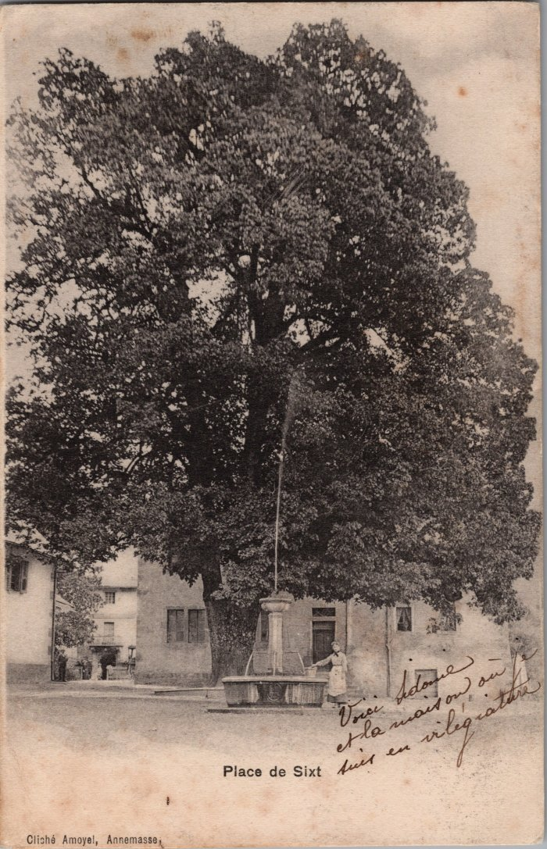
 | Photo de la Place de Sixt avec son tilleul (2-3789) | Photo de la Place de Sixt avec son tilleul
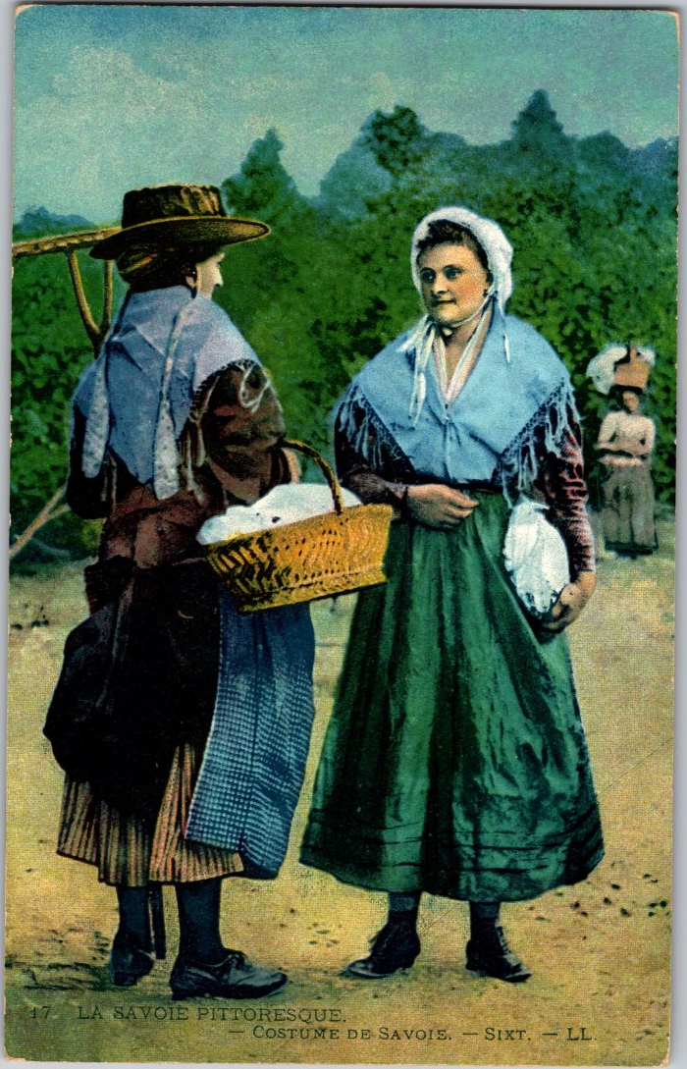
 | Costume traditionnel de Savoie (2-3881) | Costume traditionnel de Savoie (Sixt-Samoens)
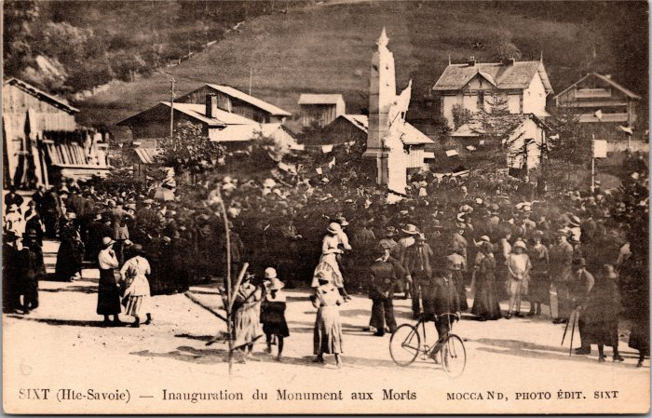 | Inauguration du Monument aux Morts à Sixt (2-3983) | Inauguration du Monument aux Morts à Sixt
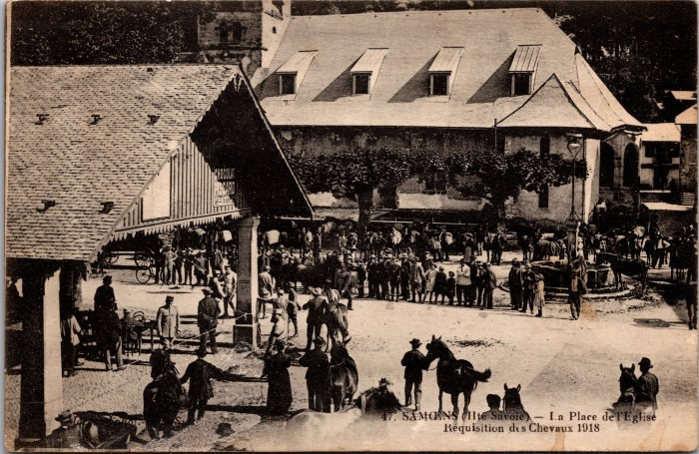 | Réquisition des chevaux sur la place de l’Église à Samoens en 1918 (2-3989) | Réquisition des chevaux sur la place de l’Église à Samoens en 1918
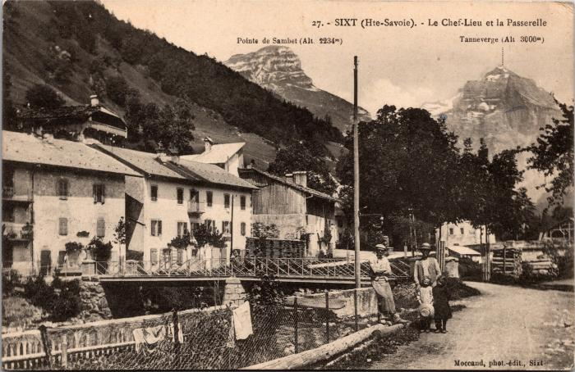 | Le Chef-lieu et la Passerelle (2-3997) | Le Chef-lieu et la Passerelle
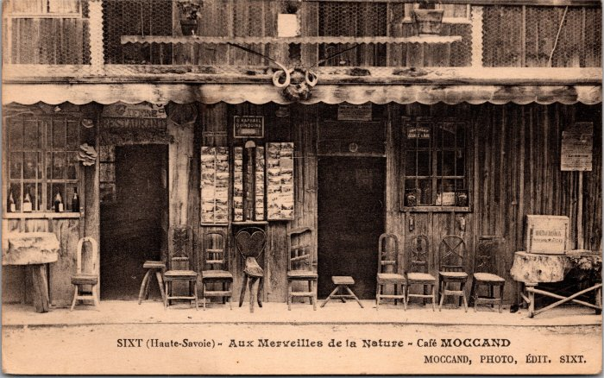 | Carte Postale au café MOCCAND (2-4051) | Carte Postale au café MOCCAND - Aux Merveilles de la Nature Pierre au Merle
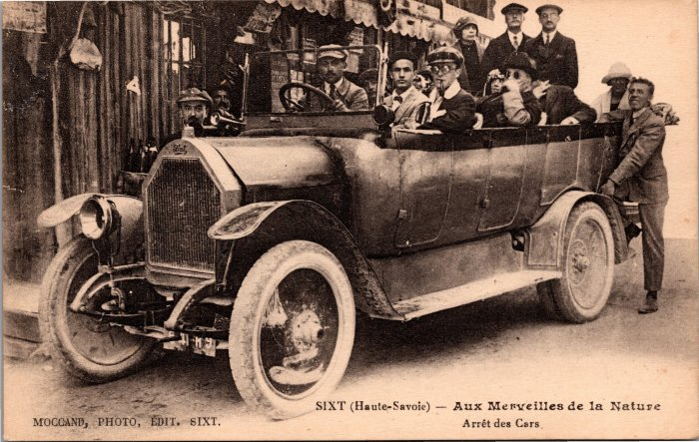 | Photo à l’« Arrêt des Cars » (2-4063) | Photo à l’« Arrêt des Cars » Aux Merveilles de la Nature, Pierre au merle
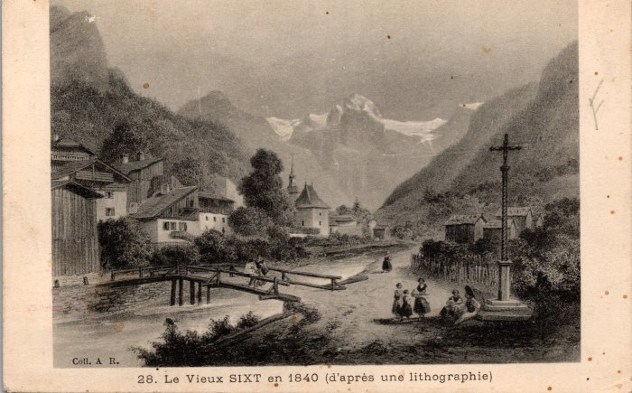 | Carte postale représentant le Vieux Sixt en 1840 d'après une lithographie (2-415) | Carte postale représentant le Vieux Sixt en 1840 d'après une lithographie
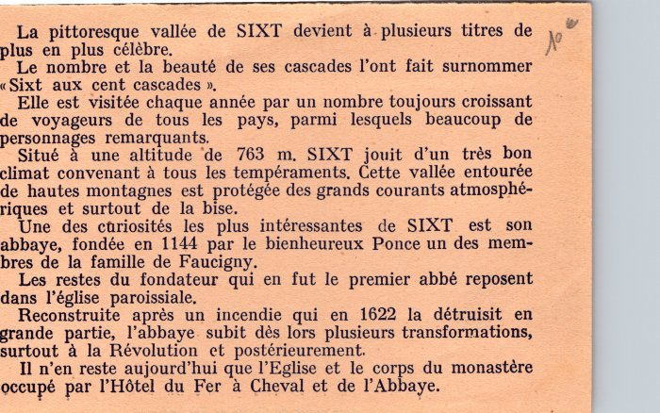 | Article sur « la pittoresque vallée de SIXT » (2-422) | Article sur « la pittoresque vallée de SIXT »
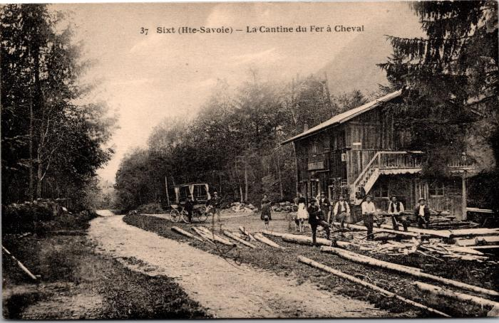 | Carte postale devant la Cantine du Fer à Cheval (2-425) | Carte postale devant la Cantine du Fer à Cheval
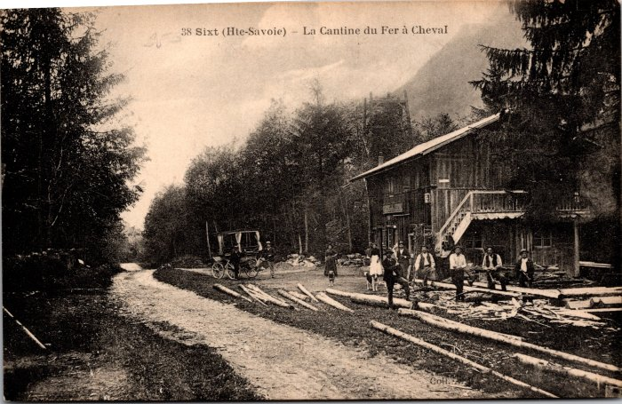 | Coupe de bois devant la Cantine du Fer à Cheval (2-431) | Coupe de bois devant la Cantine du Fer à Cheval
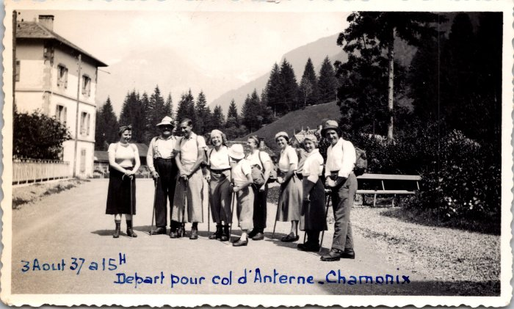 | Départ pour le col d'Anterne - Chamonix le 3 aout 1937 (2-4361) | Départ pour le col d'Anterne - Chamonix le 3 aout 1937, photo de groupe
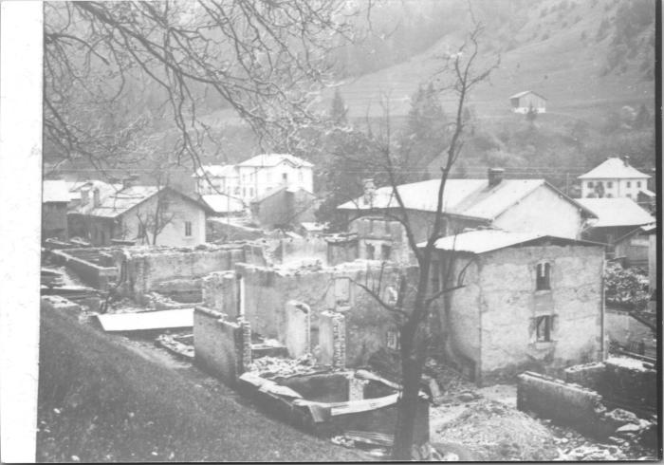 | Après l'incendie du Chef-Lieu, avril 1911 (2-4369) | Après l'incendie du Chef-Lieu, avril 1911
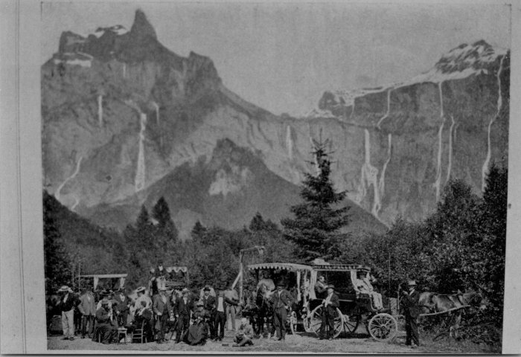 | Promenade au fer à Cheval en calèches (2-4389) | Promenade au fer à Cheval en calèches
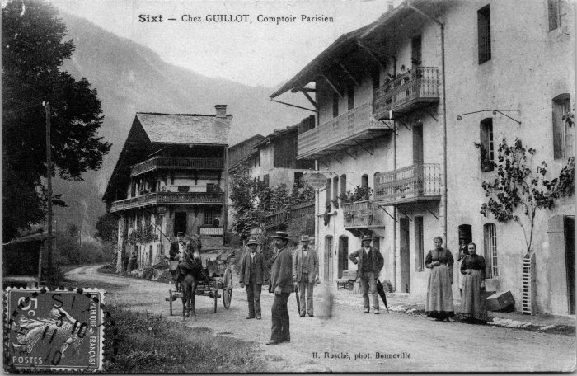 | Carte postale de Sixt, Chez GUILLOT - Comptoir Parisien (2-4537) | Carte postale de Sixt, Chez GUILLOT - Comptoir Parisien

 | Lettre d’Emile RANNAUD - 1903 (2-509) | Lettre d’Emile RANNAUD pour son linge- 1903

 | Carte Postale de "l'auberge des Trois Rois" à Nambride (2-791) | Carte Postale de "l'auberge des Trois Rois" à Nambride
 | Carte postale de Samoëns "Le Mont Blanc et la pointe de Sale, vus de la Rosière" (20-001) | Carte postale de Samoëns "Le Mont Blanc et la pointe de Sale, vus de la Rosière" dans les années 60 dans l'hiver un cheval tire sur une luge bottes de foins.
 | Les foins avec la jument en hiver 1980 (20-006) | Marc DEFFAYET, Baptiste JOENNOZ et la jument transportant le foin sur les luges, janvier 1980. Arrivée au Fay.
 | Photo d'une journée d'affiliation le 29 aout 1943 (21-004) | Photo d'un groupe de femmes d'une journée d'affiliation le 29 aout 1943
 | Photo du Café des Cascades - Nambride (21-008) | Photo du Café des Cascades à Nambride année 1930-40
 | Photo d'une communion (21-010) | Photo d'une communion dans les années 40

 | Article de journal sur Sixt-Fer-à-Cheval (21-023) | Article de journal sur Sixt-Fer-à-Cheval dans le Dauphiné Libéré
 | Photo Intervilles au Fer-à-Cheval Aout 1974 (21-024) | Photo Intervilles au Fer-à-Cheval Aout 1974
 | Préparation du traîneau aux Vagnys (22-007) | Préparation du traîneau aux Vagnys, MOGENIER Jean-Pierre

 | Procession du 15 aout (22-016) | Procession du 15 aout dans les années 70-80
   | Bulletin Paroissial de Sixt mars-avril 1962 (22-026) | Bulletin Paroissial de Sixt mars-avril 1962
 | Carte de visite de la Cantine des Fonts (23-006) | Carte de visite de la Cantine des Fonts de Mr et Mme Joseph MOGENIER
 | Photo devant la Cantine des Fonts avec la jument et les chèvres (23-008) | Photo devant la Cantine des Fonts avec la jument et les chèvres
 | Carte postale à Salvagny - Café Restaurant DEFFAYET (23-017) | Carte postale à Salvagny - Café Restaurant DEFFAYET

 | Photo au fond de Salvagny, pierre de la cuttaz (23-021) | Photo au fond de Salvagny, pierre de la cuttaz

 | Photo du Carnaval de 1975 (23-022) | Photo du Carnaval le 11 février 1975
 | Photo du Carnaval de 1975 (23-025) | Photo du Carnaval de 1975 De gauche à droite : André BARBIER, Olivier MOGENIER, Alexandre CHENEVAL, Joseph MOCCAND
 | Photo d'un carnaval (23-026) | Photo d'un carnaval
 | Photo d'un carnaval (23-027) | Photo d'un carnaval
 | Billet de vente de vins et spiritueux de Mr Jacquot Constant (24-017) | Billet de vente de vins et spiritueux de Mr Jacquot Constant en 1898
 | Joseph MOGENIER avec la jument le 13 février 1960 (24-044) | Joseph MOGENIER avec la jument "la Grise" le 13 février 1960
 | La jument "Poupée" avec le maréchal ferrant (24-047) | La jument "Poupée" avec le maréchal ferrant Lavi, Emile DEFFAYET (Cavagne) et Joseph MOGENIER
 | Anna MOGENIER et une amie à Sales (24-049) | Anna MOGENIER (née DEFFAYET) et une amie à Sales
 | Arrachage des pommes de terre à Hauterive le 13 septembre 1949 (24-053) | Arrachage des pommes de terre à Hauterive le 13 septembre 1949
 | Anna MOGENIER et Marie DUCROZ et leurs tricots (24-061) | Anna MOGENIER et Marie DUCROZ et leurs tricots
 | Joseph MOGENIER avec la jument (24-071) | Joseph MOGENIER avec la jument

 | Passeport et laissez-passer de André RICHARD en 1832 (25-010) | Passeport et laissez-passer de André RICHARD en 1832 délivré au nom du Roi de Sardaigne à 26 ans.

 | Lettre de Josephte Baud-Gresset veuve Monge (25-012) | Lettre de Josephte Baud-Gresset veuve Monge

 | "Passe-port" de Joseph Deffayet datant de 1864 (26-001) | "Passe-port à l'intérieur" de Joseph Deffayet datant de 1864 valable un an, délivré par Joseph Allamand, maire de la commune de Sixt sous l'empire français.

 | Passeport de Jolliet Jean de 1837 (26-002) | Passeport de Jolliet Jean de 1837 délivré par le roi de Sardaigne.

 | Passeport de Ducros Joseph Marie de 1843 (26-003) | Passeport de Ducros Joseph Marie de 1843 délivré au nom du roi de Sardaigne et de son ambassadeur le roi des Français.
  | Lettre de Bernard Ducrot datant de 1828 (26-004) | Lettre pour Joseph Marie Ducrot de Bernard Ducrot son frère, le 17 juillet 1828 à "Buenos ayres" lui donnant des nouvelles.
 | Photo à la sortie de JAC (Journée des Actions Catholiques) - 1940 (27-018) | Photo à la sortie de JAC (Journée des Actions Catholiques) - 1940
 | Photo du porteur qui descendait le lait au Boret (27-029) | Photo du porteur qui descendait le lait au Boret dans les années 1950
 | Photo de groupe devant l'oratoire du Boret avec Mr le curé (27-030) | Photo de groupe devant l'oratoire du Boret avec Mr le curé dans les années 1950
 | Photo de groupe à la montée au pas du Boret (27-031) | Photo de groupe à la montée au pas du Boret dans les années 1950
 | Photos de la fête des métiers - aout 1980 (27-060) | Photos de la fête des métiers - aout 1980

 | Photo d'Odette et Denise ROUGE, demoiselle d'honneur à l'élection des Duchesses de Savoie - 1956 (28-006) | Photo d'Odette et Denise ROUGE, demoiselle d'honneur à l'élection des Duchesses de Savoie - 1956

 | Article de journal de 1956 "Paris a élu sa duchesse de Savoie" (28-011) | Article de journal de 1956 "Paris a élu sa duchesse de Savoie" Denise et Odette ROUGE demoiselles d'honneur

 | Article sur le folklore de 1968 (28-012) | Extrait du magazine Savoie - La France à Table p22-3, mai 1968 Article sur le folklore, Yvette, Danielle, Odette ROUGE et Noelle de René DENAMBRIDE en mai 1968
 | Bulletin paroissiale du Haut Giffre de décembre 1909 (3-004) | Bulletin paroissiale du Haut-Giffre de décembre 1909 "Echo des paroisses du Haut-Giffre"
 | Bulletin paroissiale du Haut Giffre de février 1910 (3-005) | Bulletin paroissiale du Haut Giffre de février 1910 Echo des Paroisses du Haut-Giffre
 | Bulletin paroissiale du Haut Giffre de mars 1910 (3-006) | Bulletin paroissiale du Haut Giffre de mars 1910 Les inondations du 15 janvier 1910 à Paris et dans la vallée du Giifre (p11-12)
 | Bulletin paroissiale du Haut Giffre d'avril 1910 (3-007) | Bulletin paroissiale du Haut Giffre d'avril 1910 Revendication de la fondation de Salvagny
 | Bulletin paroissiale du Haut Giffre de juillet 1910 (3-008) | Bulletin paroissiale du Haut Giffre de juillet 1910 Inauguration de la chapelle du Bienheureux Saint Ponce le 24 juillet 1910 p6
 | Bulletin paroissiale du Haut Giffre d'août 1910 (3-009) | Bulletin paroissiale du Haut Giffre d'août 1910 Les sports d'hiver à la montagne p11
 | Bulletin paroissiale du Haut Giffre d'octobre 1910 (3-010) | Bulletin paroissiale du Haut Giffre d'octobre 1910
 | Bulletin paroissiale du Haut Giffre de novembre 1910 (3-011) | Bulletin paroissiale du Haut Giffre de novembre 1910
 | Bulletin paroissiale du Haut Giffre de décembre 1910 (3-012) | Bulletin paroissiale du Haut Giffre de décembre 1910
 | Bulletin paroissiale du Haut Giffre de janvier 1911 (3-013) | Bulletin paroissiale du Haut Giffre de janvier 1911
 | Bulletin paroissiale du Haut Giffre de février 1911 (3-014) | Bulletin paroissiale du Haut Giffre de février 1911 Tableau de la population de Sixt 1801-1810, 1851-1860, 1901-1910 p5 et 6
 | Bulletin paroissiale du Haut Giffre de mars 1911 (3-015) | Bulletin paroissiale du Haut Giffre de mars 1911 Sport d'hiver, concours de ski, courses de bobsleigs et luges p11
 | Bulletin paroissiale du Haut Giffre d'avril 1911 (3-016) | Bulletin paroissiale du Haut Giffre d'avril 1911
 | Bulletin paroissiale du Haut Giffre de mai 1911 (3-017) | Bulletin paroissiale du Haut Giffre de mai 1911 Incendie du village du Chef Lieu le 28 avril 1911 et les recensements des villages p6 et 7
 | Bulletin paroissiale du Haut Giffre de juin 1911 (3-018) | Bulletin paroissiale du Haut Giffre de juin 1911 Premières communions en forme privée le 23 avril 1911 p5 et 6. L'incendie du 27 avril 1911 p6
 | Bulletin paroissiale du Haut Giffre d'août 1911 (3-019) | Bulletin paroissiale du Haut Giffre d'août 1911 Martyrs de la Révolution : les prêtres GERDIL et DARMAND déportés en Guyane en 1798 p11
 | Bulletin paroissiale du Haut Giffre de septembre 1911 (3-020) | Bulletin paroissiale du Haut Giffre de septembre 1911 Suite des deux martyrs de la révolution déportés en Guyane
 | Bulletin paroissiale du Haut Giffre d'octobre 1911 (3-021) | Bulletin paroissiale du Haut Giffre d'octobre 1911
 | Bulletin paroissiale du Haut Giffre de novembre 1911 (3-022) | Bulletin paroissiale du Haut Giffre de novembre 1911 La Chapelle du Bérouze à Samoëns p13
 | Bulletin paroissiale du Haut Giffre de décembre 1911 (3-023) | Bulletin paroissiale du Haut Giffre de décembre 1911 Liste des Viciaires successifs à Soxt 1834-1906
 | Bulletin paroissiale du Haut Giffre de janvier 1912 (3-024) | Bulletin paroissiale du Haut Giffre de janvier 1912 Le chauffage de l'église de Sixt, 19 décembre 1911
 | Bulletin paroissiale du Haut Giffre de février 1912 (3-025) | Bulletin paroissiale du Haut Giffre de février 1912 Règlement pour les sonneries de Cloches à Sixt p6
 | Bulletin paroissiale du Haut Giffre de mars 1912 (3-026) | Bulletin paroissiale du Haut Giffre de mars 1912
 | Bulletin paroissiale du Haut Giffre de mai 1912 (3-028) | Bulletin paroissiale du Haut Giffre de mai 1912 Suite de l'incendie de Salvagny avec des photos.
 | Bulletin paroissiale du Haut Giffre de juin 1912 (3-029) | Bulletin paroissiale du Haut Giffre de juin 1912 Horaires d'été de la ligne Annemasse - Samoëns
 | Bulletin paroissiale du Haut Giffre de juillet 1912 (3-030) | Bulletin paroissiale du Haut Giffre de juillet 1912 Chronique de l'inauguration du Maître-Autel le 26 mai 1912 à l'église de Sixt p4
 | Bulletin paroissiale du Haut Giffre de septembre 1912 (3-031) | Bulletin paroissiale du Haut Giffre de septembre 1912 Le clergé paroissial de Samoëns de 1167 à 1912 p12, 13 et 14.
 | Bulletin paroissiale du Haut Giffre de novembre 1912 (3-032) | Bulletin paroissiale du Haut Giffre de novembre 1912 Fêtes et offrandes à Sixt p4 "Un coin d'histoire", Albanis Beaumont 1809 propriétaire des Mines de fer à Sixt, décédé le 27 novembre 1811 (article sur sa venue et son décès à Sixt) p11 et 12 Le clergé paroissial de Samoëns (1167-1912), deuxième période - La Collégiale 1582-1793 p13
 | Bulletin paroissiale du Haut Giffre de janvier 1913 (3-034) | Bulletin paroissiale du Haut Giffre de janvier 1913 Réparation des cloches Noveume 1912 (grande cloche de Sixt) par les frères PACCARD d'Annecy, installation d'un nouveau système de sonnerie. (p12) Histoires et inscriptions sur les cloches de l'église de Sixt (p12). Suite de l'article sur le clergé de Samoëns deuxième période
 | Bulletin paroissiale du Haut Giffre de février 1913 (3-035) | Bulletin paroissiale du Haut Giffre de février 1913 Résumé sur la paroisse de Sixt de l'année 1912 : Baptêmes, mariages et décès p5 Le clergé paroissial de Samoëns 1167-1913, troisième période : de la révolution à 1913 p12-13-14
 | Bulletin paroissiale du Haut Giffre d'avril 1913 (3-037) | Bulletin paroissiale du Haut Giffre d'avril 1913 Le clergé paroissial de Samoëns (suite) 1167-1913, Les viciaires
 | Bulletin paroissiale du Haut Giffre de mai 1913 (3-038) | Bulletin paroissiale du Haut Giffre de mai 1913 Le clergé paroissial de Samoëns, les vicaires (suite et fin)
 | Bulletin paroissiale du Haut Giffre de juin 1913 (3-039) | Bulletin paroissiale du Haut Giffre de juin 1913 Article sur le livre du chanoine Rannaud "histoire de Sixt" p5
 | Bulletin paroissiale du Haut Giffre de juillet 1913 (3-040) | Bulletin paroissiale du Haut Giffre de juillet 1913 Salvagny et les secours distribués le 8 juin 1913 suite à l'incendie de mars 1912
 | Bulletin paroissiale du Haut Giffre de septembre 1913 (3-042) | Bulletin paroissiale du Haut Giffre de septembre 1913
 | Bulletin paroissiale du Haut Giffre d'octobre 1913 (3-043) | Bulletin paroissiale du Haut Giffre d'octobre 1913 Décès du Révérent François Peillex, ancien viciaire de Sixt, le 25 septembre 1913 p4. Vente de bois, route de Passy, l'eau des Fardelets, travaux du Nansec p5 "Nos jeunes soldats" de la classe 1912 de Sixt, liste des départs pour le service militaire p6
 | Bulletin paroissiale du Haut Giffre de novembre 1913 (3-044) | Bulletin paroissiale du Haut Giffre de novembre 1913 Triduum et Jubilé le 26 novembre 1913, éphémérides civiles à Sixt p4
 | Bulletin paroissiale du Haut Giffre de décembre 1913 (3-045) | Bulletin paroissiale du Haut Giffre de décembre 1913 Chronique de la bénédiction de la cloche de Salvagny (Victoire) le 2 décembre p4
 | Bulletin paroissiale du Haut Giffre de janvier 1914 (3-046) | Bulletin paroissiale du Haut Giffre de janvier 1914
 | Bulletin paroissiale du Haut Giffre de février 1914 (3-047) | Bulletin paroissiale du Haut Giffre de février 1914
 | Bulletin paroissiale du Haut Giffre de mars 1914 (3-048) | Bulletin paroissiale du Haut Giffre de mars 1914 Article sur le Gros Frêne le 8 juin 1815 à Sixt p12 et 13
 | Bulletin paroissiale du Haut Giffre d’avril 1914 (3-049) | Bulletin paroissiale du Haut Giffre d’avril 1914 Article sur les avalanches, Grenier de Commune via le Brairet le 17 mars 1914 et Saugy le 24 mars 1914 p5 Article sur la Grotte de l'Ermoy et son gouffre à Samoëns vers Folly p 12-13
 | Bulletin paroissiale du Haut Giffre de mai 1914 (3-050) | Bulletin paroissiale du Haut Giffre de mai 1914 Conférence dans la salle des fêtes de Samoëns sur l'antichristianisme dans la vallée du Haut-Giffre le 3 mai 1914, protestation de la population du canton qui est venues nombreuses à cette conférence (p2). Suite de l'article sur la Groote de l'Ermoy et de son gouffre, exploration faite en 1911 (p11)
 | Bulletin paroissiale du Haut Giffre de juillet 1914 (3-052) | Bulletin paroissiale du Haut Giffre de juillet 1914

 | Menu du 9e Banquet de l'Amicale des Sizerets à Paris le 11 mars 1934 (30-003) | Menu du 9e Banquet de l'Amicale des Sizerets à Paris le 11 mars 1934
 | Photos de la construction du chalet de la Vogealle 1981 (30-004) | Photos de la construction du chalet de la Vogealle 1981 Thierry, Jean MOGENIER et Hubert DUCROZ
  | Photo de la première messe des Fonts - 1986 (30-009) | Photo de la première messe des Fonts - 1986
 | Messe aux Fonts - 1990 (30-010) | Messe aux Fonts - 1990
 | Photo du dernier chalet en Ancelles 1995 (30-012) | Photo du dernier chalet en Ancelles (BARBIER) en octobre 1995
 | Livret Saint François de Sales et les Grands Eboulements de Rochers survenus à Sixt en 1600 et 1602 (32-006) | Livret Saint François de Sales et les Grands Eboulements de Rochers survenus à Sixt en 1600 et 1602 de l'Abbé Alphonse MOCCAND

 | Lettre manuscrite adressé à Monsieur Pierre Joseph MOCCAND, philosophe (33-002) | Lettre manuscrite adressé à Monsieur Pierre Joseph MOCCAND, philosophe

 | Lettres manuscrites de 1888 (33-005) | Lettres manuscrites de 1888 Une pour Mademoiselle Marie Françoise DEFFAYET

 | Notes d'honoraires - PERRIER Claude François contre PERRIER Laurent - 1854 (33-007) | Notes d'honoraires - PERRIER Claude François contre PERRIER Laurent - 1854
  | "Exercice 1847" (33-012) | "Exercice 1847" fait à Sixt Ordonnance de paiement

 | Avis pour le payement des contributions directes de l'année 1840 (33-013) | Avis pour le payement des contributions directes de l'année 1840 pour Pierre Joseph MOCCAND de Nambride

 | Blason, Croix de Savoie et langage des armoiries de Savoie (34-002) | Blason, Croix de Savoie et langage des armoiries de Savoie

 | Lettre de Madame Bozena Béatrice ROSENAUER (34-004) | Lettre de Madame Bozena Béatrice ROSENAUER pour Mr François ROSENAUER, à Paris le 19 juin 1994, notes d'achats d'un chalet
 | Photos souvenirs de "Vaillance et Sourire" des années 1950 (36-001) | Photos souvenirs de "Vaillance et Sourire" des années 1950 Album photo de la colonie de Vacances à Salvagny

 | Article de journal « La vallée de Sixt » de L’illustration, journal universel – 29 octobre 1853 (37-003) | Article de journal « La vallée de Sixt » de L’illustration, journal universel – 29 octobre 1853 Evolution de la vallée de Sixt et du tourisme, description des sommets et de leurs histoires, histoire de Sixt et de ses habitants, éboulements...
 | Photo du chalet de la famille PREVOST et BOISRENOULT - 1964 (38-001) | Photo du chalet de la famille PREVOST et BOISRENOULT - 1964
 | Livret sur les "Arts et Traditions Populaires" - 1964 (38-003) | Livret sur les "Arts et Traditions Populaires", juillet-décembre 1964 Le travail du bois en Haute Savoie, traditions et survivances par Henri RAULIN

 | Faire parts humoristiques adressé à Mr et Mme Jean Gaillard en 1930 (39-001) | Faire parts humoristiques adressé à Mr et Mme Jean Gaillard en 1930 Envoyé par les militaires lorsqu'il restait seulement 100 jours

 | Faire parts humoristiques adressé à Mr et Mme Jean Gaillard en 1931 (39-002) | Faire parts humoristiques adressé à Mr et Mme Jean Gaillard en 1931
 | Registre de remise de cartes d'alimentation par villages (39-003) | Registre de remise de cartes d'alimentation par villages - Seconde Guerre Mondiale

 | Vie Quotidienne de 1821à 1859 (4-008) | Vie quotidienne de 1821 à 1859

 | Extrait des délibérations de la commune de Sixt - 1858 (4-097) | Extrait des délibérations de la commune de Sixt - 1858

 | Requête de la part de la communauté de Sixt contre le Décret du 3 mai 1789 au Sénat - 9 juin 1786 (4-102) | Requête de la part de la communauté de Sixt (Juge de Sixt : Pierre Joseph RICHARD) contre le Décret du 3 mai 1789 au Sénat - 9 juin 1786

 | Requête d'opposition à la délimitation des montagnes de la commune de Sixt - 1845 (4-106) | Requête d'opposition à la délimitation des montagnes de la commune de Sixt du 24 juin 1845

 | Réponse à la délibération du Conseil de Sixt relative aux biens communaux de la section de Sur-le-Four-1845 (4-107) | Réponse à la délibération du Conseil de Sixt relative aux biens communaux de la section de Sur-le-Four-1845

 | Réclamation à Messieurs Les Syndic et Procureur du hameau de Dessus le Four -1766 (4-108) | Réclamation à Messieurs Les Syndic et Procureur du hameau de Dessus le Four -1766

 | Courrier du Sous Inspecteur des Eaux et Forêts du département du Léman au maire de la Commune de Sixt - 1809 (4-109) | Courrier du Sous Inspecteur des Eaux et Forêts du département du Léman au maire de la Commune de Sixt - 1809

 | Document sur une décision concernant le hameau de Dessus le Four suite à des inondations prise par Charles Emmanuel (4-110) | Document sur une décision concernant le hameau de Dessus le Four suite à des inondations prise par Charles Emmanuel pour les biens inondés

 | Courrier à Mr le procureur au sujet de payement de la Dime – 1817 (4-115) | Courrier à Mr le procureur au sujet de payement de la Dime – 1817
 | Page d’un carnet du sindic MOCCAND, compte rendu des affaires du village – 1817 (4-130) | Page d’un carnet du sindic MOCCAND, compte rendu des affaires du village – 1817

 | Compte rendu suite à l’effondrement de la pointe de Sales, répartitions des biens (4-140) | Compte rendu suite à l’effondrement de la pointe de Sales, répartitions des biens
 | Photo devant la Cantine du Fer à Cheval (4-1455) | Photo devant la Cantine du Fer à Cheval

 | Notes sur la liste des Corvées du Vivier, de l’abbaye, du Crot + notes de frais avec Joseph MOCCAND - 1859 (4-172) | Notes sur la liste des Corvées du Vivier, de l’abbaye, du Crot + notes de frais avec Joseph MOCCAND - 1859

 | Documents administratif pour une procuration -1801 (4-173) | Documents administratif pour une procuration -1801

 | Permis de coupe pour Laurent DEFFAYET, signé de l'intendant de la province du Faucigny le 23 février 1827 (4-191) | Permis de coupe pour Laurent DEFFAYET, signé de l'intendant de la province du Faucigny le 23 février 1827

 | Acte de vente d’une pièce de terre en prés entre Jean Joseph PERRIER et Marie Eugène – 1864 (4-192) | Acte de vente d’une pièce de terre en prés entre Jean Joseph PERRIER et Marie Eugène – 1864
 | Photo de communion - 1951/1952 (40-002) | Photo de communion - 1951/1952 Communiants nés en, 1939-1940 De gauche à droite : Devant : Georges MONET, Marie Claire DUCROZ, Liliane MONTESSUIT, Suzanne MOCCAND, Maurice DEFFAYET Derrière : Germain MOCCAND, Roger RICHARD-POMET, François DUCROZ, André RUIN
 | Photo des communiants nés en 1930 - années 50 (40-025) | Photo des communiants nés en 1930 - années 50 De gauche à droite : 1er rang : Léandre PIN, ?, Renée Richard, Yvonne MOCCAND JACQUET, Lina CASEROTTO, Jean BARBIER, ? 2e rang : Curé DETRAZ, Robert DENAMBRIDE, Henri DUCROZ,

 | Photo des communiants nés en 1930 - années 40 (40-026) | Photo des communiants nés en 1930 - années 40 De gauche à droite : Devant : Marie Claire DEFFAYET, Liliane MONTESSUIT, MIMI, ?, Elise VALLI, ? Derrière : ?, Roger RICHARD POMET, ?, Jean MOGENIER, ?, Germain
 | Photo des communiants nés en 1930/1931 - années 40 (40-027) | Photo des communiants nés en 1930/1931 - années 40
 | Photo des communiants nés en 1941 - années 50 (40-028) | Photo des communiants nés en 1941 - années 50 De gauche à droite : 1er rang : Georgette SCURI, ?, Armand DUCROZ, frère de Germain DENAMBRIDE, Jean Pierre VALLI, William MOGENIER, ?, Monique RICHARD 2e rang : Irène VALLI, Emma MOCCAND, Nicole BETEND, ?, Marie Claire PIN
 | Bergères devant un chalet en montagne (40-038) | Bergères devant un chalet en montagne
 | Communiants nés en 1930-1931 (40-040) | Communiants nés en 1930-1931 en 1943
 | Inauguration de la route du plan du lac (Fer-à-Cheval), septembre 1930 (41-001) | Inauguration de la route du plan du lac (Fer-à-Cheval), septembre1930
 | Photo de l'inauguration de la route du Fer-à-Cheval - 1930 (41-002) | Photo de l'inauguration de la route du Fer-à-Cheval - 1930
 | Bulletin Paroissial de Sixt - Novembre 1930 (41-003) | Bulletin Paroissial de Sixt - Novembre 1930 1er page : Inauguration de la route du Fer-à-Cheval

 | Certificat d'études primaires de Joseph Joennoz en 1917 (42-001) | Certificat d'études primaires de Joseph Joennoz en 1917

 | Colis adressé à François Marie JOENNOZ, étiquette de Paris "Grand Bazar de l'Hôtel de Ville" - 1915 (42-015) | Colis adressé à François Marie JOENNOZ, étiquette de Paris "Grand Bazar de l'Hôtel de Ville" - 1915
 | Article de journal sur François CASSINA le 14 février 1999 (43-002) | Article de journal sur François CASSINA le 14 février 1999

 | Article de journal sur un tournoi d'échec à Sixt le 18 décembre 1997 (43-003) | Article de journal sur un tournoi d'échec à Sixt le 18 décembre 1997
 | Article de journal sur une exposition d'art à Sixt-Fer-à-Cheval le 29 juin 1997 (43-004) | Article de journal sur une exposition d'art à Sixt-Fer-à-Cheval le 29 juin 1997
 | Article de journal sur une course de chien de traineau avec Gisèle et Christophe PIQUANT - 1999 (43-006) | Article de journal sur une course de chien de traineau pour atteindre le nord du Cercle polaire avec Gisèle et Christophe PIQUANT - 1999

 | Article de journal sur le loto de l'école de Sixt où Jérôme GAILLOT a remporté un séjour en Tunisie - 1998 (43-007) | Article de journal sur le loto de l'école de Sixt où Jérôme GAILLOT a remporté un séjour en Tunisie - 1998
 | Carte postale du "Carrousel Savoyard de l'Exposition de 1900" à Sixt (48-002) | Carte postale du "Carrousel Savoyard de l'Exposition de 1900" à Sixt Aux Merveilles de la Nature Construit par Pierre-Marie MOCCAND “Pierre au Merle”, ce manège a été surnommé par les gens du pays le “Bois tordu”, d’abord conçu pour ses enfants puis petits et grands montaient dessus jusqu’à la fin de son fonctionnement en 1942.

 | Livre d’Or des visiteurs du Fer à Cheval (49-001) | Livre d’Or des visiteurs du Fer à Cheval

 | Bulletin Paroissial de Sixt d'aout/septembre 1927 (5-011) | Bulletin Paroissial de Sixt d'aout/septembre 1927 Chansons en patois de Jean - François DUCROZ

 | Bulletin Paroissial de Sixt d'aout/septembre 1928 (5-012) | Bulletin Paroissial de Sixt d'aout/septembre 1928 Eboulement au Molliet au XVIIIe siècle

 | Bulletin Paroissial de Sixt d'avril 1928 (5-014) | Bulletin Paroissial de Sixt d'avril 1928 François de Sales et les grands éboulements de Sixt

 | Bulletin Paroissial de Sixt d'avril 1929 (5-015) | Bulletin Paroissial de Sixt d'avril 1929 Sixt : Mines de fer et fonderies, l'hiver 1928-29

 | Bulletin Paroissial de Sixt de décembre 1927 (5-016) | Bulletin Paroissial de Sixt de décembre 1927 Saint François de Sales et les Grands éboulements de rochers survenus à Sixt en 1600 et 1602

 | Bulletin Paroissial de Sixt de décembre 1928 (5-017) | Bulletin Paroissial de Sixt de décembre 1928 La chasse au chamois à Sixt avant la Révolution

 | Bulletin Paroissial de Sixt de décembre 1929 (5-018) | Bulletin Paroissial de Sixt de décembre 1929 Inauguration du nouveau cimetière

 | Bulletin Paroissial de Sixt de février 1928 (5-019) | Bulletin Paroissial de Sixt de février 1928 Saint François de Sales er les grands éboulements de Sixt

 | Bulletin Paroissial de Sixt de février 1929 (5-020) | Bulletin Paroissial de Sixt de février 1929 La population de Sixt

 | Bulletin Paroissial de Sixt de janvier 1928 (5-021) | Bulletin Paroissial de Sixt de janvier 1928 St François de Sales et le grand éboulement de Sixt (Pointe de Sales et chute de Tête Noire)

 | Bulletin Paroissial de Sixt de janvier 1929 (5-022) | Bulletin Paroissial de Sixt de janvier 1929 Récapitulatif de l'année 1928 (temps/météo, épidémies, tourisme et travaux : nouveau cimetière et élargissement de la route du Fer-à-Cheval)

 | Bulletin Paroissial de Sixt de juillet 1927 (5-023) | Bulletin Paroissial de Sixt de juillet 1927 Neuvaine à Notre Dame des Grâces

 | Bulletin Paroissial de Sixt de juillet 1928 (5-024) | Bulletin Paroissial de Sixt de juillet 1928 Eloge funèbre du Gros Frêne

 | Bulletin Paroissial de Sixt de juillet 1929 (5-025) | Bulletin Paroissial de Sixt de juillet 1929 Le pèlerinage de Notre Dame de Grâce

 | Bulletin Paroissial de Sixt de juin 1927 (5-026) | Bulletin Paroissial de Sixt de juin 1927 Consécration à la Sainte Vierge

 | Bulletin Paroissial de Sixt de juin 1928 (5-027) | Bulletin Paroissial de Sixt de juin 1928 Saint François de Sales et les éboulements de Sixt, la légende du Croz du Pan

 | Bulletin Paroissial de Sixt de mai 1927 (5-029) | Bulletin Paroissial de Sixt de mai 1927 1er bulletin paroissial de Sixt

 | Bulletin Paroissial de Sixt de mai 1928 (5-030) | Bulletin Paroissial de Sixt de mai 1928 Saint François de Sales et les éboulements de Sixt Propriétaires qui perdirent leurs maisons en 1602 (au Pelly, a Entre-Deux-Nants, Giffrenant, au Frenalley), victimes de l'éboulements de Tête Noire, la légende du Croz du Pan

 | Bulletin Paroissial de Sixt de mars 1928 (5-031) | Bulletin Paroissial de Sixt de mars 1928 Saint François de Sales et les grands éboulements de Sixt

 | Bulletin Paroissial de Sixt de mars 1929 (5-032) | Bulletin Paroissial de Sixt de mars 1929 Minéraux à Sixt

 | Bulletin Paroissial de Sixt de novembre 1927 (5-033) | Bulletin Paroissial de Sixt de novembre 1927 Mission, nomination, saison 1927, harmonium, catéchismes

 | Bulletin Paroissial de Sixt de novembre 1928 (5-034) | Bulletin Paroissial de Sixt de novembre 1928 La Chapelle de Sales

 | Bulletin Paroissial de Sixt de novembre 1929 (5-035) | Bulletin Paroissial de Sixt de novembre 1929 Les contrebandiers du lac de Gers

 | Bulletin Paroissial de Sixt d'octobre 1927 (5-036) | Bulletin Paroissial de Sixt d'octobre 1927 Chronique paroissiale et légende

 | Bulletin Paroissial de Sixt d'octobre 1928 (5-037) | Bulletin Paroissial de Sixt d'octobre 1928 Les avalanches à Sixt en 1928

 | Bulletin Paroissial de Sixt d'octobre 1929 (5-038) | Bulletin Paroissial de Sixt d'octobre 1929 Le Sixt religieux et la bénédiction de la Croix du Plan des Lacs
 | Carte postale costume traditionnelle d'Haute-Savoie (50-001) | Carte postale costume traditionnelle d'Haute-Savoie
 | Article de journal sur une course collective au Buet (50-002) | Article de journal sur une course collective au Buet, le 15 août

 | Passage du CAF le 24 aout 1913 aux chalets du Boret « Boray » (51-007) | Passage du CAF (Club Alpin Français) le 24 aout 1913 aux chalets du Boret « Boray »
 | Lithographie d'une maison de Nambride (51-011) | Lithographie d'une maison de Nambride
 | Inauguration du Chalet-hotel du Buet (Grenairon) - 1910 (51-022) | Inauguration du Chalet-hotel du Buet (Grenairon) - 1910
  | Photo de Sixt avant la confirmation. (51-057) | Photo de Sixt avant la confirmation. Devant l'église avec l'ancien cimetière.
 | Photo sur le Carrousel de Nambride (51-061) | Photo sur le Carrousel de Nambride "Aux Merveilles de la Nature"
 | Photos du carnaval à Sixt en février 1977 (54-001) | Photos du carnaval à Sixt en février 1977
 | Photos de l'installation du nouveau pont d'en haut (54-004) | Photos de l'installation du nouveau pont d'en haut
 | Cérémonie au monument aux morts (55-007) | Cérémonie au monument aux morts
 | Chute d'un engin dans le Giffre au pont du chef-lieu (55-008) | Chute d'un engin dans le Giffre au pont du chef-lieu

 | Photo de deux alpinistes ayant tué une marmotte dans la neige (55-015) | Photo de deux alpinistes ayant tué une marmotte dans la neige
     | Chasseurs et pêcheurs au Pont de l'Eau Rouge, en fond le Fer-à-Cheval et le Pic de Tenneverges (55-019) | Chasseurs et pêcheurs au Pont de l'Eau Rouge, en fond le Fer-à-Cheval et le Pic de Tenneverges
 | Renseignements sur les logements, ressources, hôtels et pensions de Samoëns et Sixt de 1933 (55-024) | Renseignements sur les logements, ressources, hôtels et pensions de Samoëns et Sixt de 1933 par le syndicat d'initiative du canton de Samoëns.

 | Brochure du Syndicat d'Initiative sur le Canton de Samoëns, 1909 (56-001) | Brochure du Syndicat d'Initiative sur le Canton de Samoëns, 1909 p7 Sixt-Fer-à-Cheval

 | Brochure du Syndicat d'Initiative sur le Canton de Samoëns, 1910 (56-002) | Brochure du Syndicat d'Initiative sur le Canton de Samoëns, 1909
 | Articles sur l'Hôtel du Fer-à-Cheval (56-003) | Articles sur l'Hôtel du Fer-à-Cheval et de l'Abbaye Promenades, Ascensions, cols et passages
  | Bergères revenant du fond de la Combe (56-010) | Bergères revenant du fond de la Combe
 | Costumes de Sixt à travers les siècles (XVIe au XIXe) (56-052) | Costumes de Sixt à travers les siècles (XVIe au XIXe) Cette photographie de Pierre au Merle est construite de toute pièce, toutes les pièces de costumes représentées existaient à cette date. L'une des seule différence marquante est la coiffe reflétant la chronologie.

 | Photos de groupe "Curiosités Autos-Garage" (56-054) | Photos de groupe "Curiosités Autos-Garage"
 | Le Musée Moccand "Aux Merveilles de la Nature" (56-060) | Le Musée Moccand "Aux Merveilles de la Nature" de Pierre au Merle Pierre-Marie Moccand (1869-1942) de son vrai nom, un amoureux de la nature s'est lancé dans de nombreux domaines originaux dans le but de développer le tourisme à Sixt. Il ouvrit un musée pour exposer ses œuvres constituée de matériaux naturels (bois, fleurs, pomme de pin..), qu'il fabriquait durant l'hiver.
 | Tabourets naturel (56-065) | Tabourets naturel
 | Chaises naturelles (56-066) | Ces chaises naturelles font parties des grandes chaises à dossiers fabriquées l'hiver 1936-1937. Elles étaient exposées au Musée Moccand de "Pierre au Merle".

 | La chèvre savoyarde "motte", le chien russe "Zéphir" et les enfants (56-080) | La chèvre savoyarde "motte", le chien russe "Zéphir" et les enfants
 | Inauguration du Monument aux Morts sur la place (56-081) | Inauguration du Monument aux Morts sur la place
 | Corvéables à lanterne pour le chalet des Anglais, Wills Norton 1925 (56-083) | Corvéables à lanterne pour le chalet des Anglais (au collet d'Anterne), Wills Norton 1925
 | Ruines d'un Haut-Fourneau en 1556 au Fontany (56-088) | Ruines d'un Haut-Fourneau en 1556 au Fontany

 | Costumes traditionnels de la Savoie (56-095) | Costumes traditionnels de la Savoie

 | Extrait du "Guide Itinéraire de Genève à Samoëns-Sixt et aux Treize-Arbres" (56-102) | Extrait du "Guide Itinéraire de Genève à Samoëns-Sixt et aux Treize-Arbres" de E.Dozier Vallées Supérieures du Giffre et le Salève

 | Brochure du Syndicat de Samoëns sur les sports d'hiver en février 1912 (56-103) | Brochure du Syndicat de Samoëns sur les sports d'hiver en février 1912 "Grandes Fêtes Hivernales à l'occasion du VIe Concours International de Ski du C.A.F."

 | Carnaval - 1948 (6-017) | Carnaval - 1948
 | Kermesse de Sixt (7-005) | Enfants costumés a l'occasion de La Kermesse du village de Sixt fer A Cheval Août 1995
 | Préparation du repas de la kermesse du 15 août 1995 au presbytère de Sixt fer a cheval (7-007) | Préparation du repas de la kermesse du 15 août 1995 au presbytère de Sixt fer A Cheval
 | Maison Pierre Deffayet à Lavoisière (8-001) | Enfants jouent devant la maison De Pierre Deffayet Année 1955 à Lavoisière
 | Inauguration du nouveau tilleul juin 2026 (9-004) | Inauguration du nouveau tilleul le 14 juin 2026. En présence de Cédric Mionnet-Perdu, maire, ainsi que du conseil municipal et de Stéphane Bouvet et du précédent conseil municipal. Jusqu’en 2018 s’élevait sur la place devant le presbytère un tilleul séculaire, élément historique du Chef-lieu. D’un âge estimé localement à environ 250 ans, cet arbre constituait, avec un frêne également très ancien aujourd’hui disparu, l’épicentre de la vie du village. Encore majestueux dans les années 1990, le tilleul a par la suite commencé à décliner, intoxiqué par le sel de déneigement. La commune s’est inquiétée de l’état sanitaire de son tilleul dès 2005, constatant des signes de dessèchement de l’arbre probablement liés aux effets cumulés des pratiques de salage et de la canicule de l’été 2003. Une série de quatre expertises sont ainsi menées en 2005, 2006, 2008 et 2012. Elles sont à chaque fois accompagnées de mesures de préservation et d’élagage. La dernière expertise de 2012 conclut à une perte brutale de vitalité de l’arbre impliquant une grande fragilisation de ses tissus de soutien et une sensibilité accrue aux agents pathogènes. Elle prescrit l’abattage du tilleul dans la mesure où cet arbre n’offrait plus aucune vitalité ni aucune capacité à réitérer de nouveaux tissus vivants. Le lundi 10 décembre 2018, suite à la chute de l’une des 3 branches charpentières du tilleul historique du Chef-lieu, la mairie a pris la difficile décision d’une mise en sécurité d’urgence par la coupe de cet arbre qui présentait un risque pour la sécurité publique. La mairie de Sixt-Fer-à-Cheval, très attachée à ce symbole historique, a souhaité planter un nouveau tilleul (Tilia Platyfyllos) au même emplacement. Le jeune arbre a trouvé sa place en février 2026. Cette plantation s’inscrit dans une démarche globale de valorisation, de gestion du patrimoine naturel, paysager et architectural du village, et s’intègre à la mise en œuvre de l’opération Grand Site.

